Sheet1
「西区SDGsフォトコンテスト2024」応募用紙【応募期間：令和6年6月1日(土)～令和6年9月2日(月)※郵送の場合は当日消印有効】

ふりがな |  |  | 年齢 | 学校名 （中学生・高校生の部） |  | 【作品応募上の注意事項】 ①応募作品は、応募者本人が撮影し、著作権を持っている写真に限ります。 ②過去に他のコンテストにおいて入賞した作品及び他のコンテストに応募中の作品は、それらの類似作品を含め応募できません。 ③著作権や肖像権など第三者の権利を侵害する作品は応募できません。 ④写真の撮影、公表に伴う被写体の肖像権、著作権などには十分注意してください。（応募者の責任で全ての問題を解決した上で応募してください。） ⑤応募作品やデータを記録した電子メディア（CDーR等）は返却いたしませんので、ご了承ください。 ⑥応募作品の著作権は、撮影者に帰属します。 ⑦入賞作品の撮影者は、主催者に対し、主催者が発行するカレンダー、パンフレット、ポスター、チラシなどの印刷物、主催者が行う広報活動、関連企画、報道、広告、ホームページ、写真展などに受賞作品を当分の間利用することを許諾します。また、この場合に、応募者の氏名を明示する場合があります。ペンネーム等での公表をご希望の場合は、その旨を応募時にお知らせください。 ⑧ 応募作品を第三者に営利目的で利用させることはありません。営利目的で利用する場合には、撮影者に事前に目的、条件（有償、無償）を説明した上で、許諾が得られたものについてのみ利用します。 ➈受賞作品について、応募規定に抵触すると主催者が判断したときは、主催者は、受賞の取消及び副賞等の返還要求を行うことができるものとします。 ⑩応募作品について、撮影場所や権利関係などについて撮影者にお問い合わせすることがあります。
お名前 |  |  | 歳
ご住所 | （〒 － ） |  |  | 電話番号 | （ ） -

Email

持続可能な開発目標（SDGs）で示される17の目標
①貧困をなくそう ②飢餓をゼロに ③すべての人に健康と福祉を ④質の高い教育をみんなに ⑤ジェンダー平等を実現しよう ⑥安全な水とトイレを世界中に ⑦エネルギーをみんなにそしてクリーンに ⑧働きがいも経済成長も ➈産業と技術革新の基盤をつくろう |  | 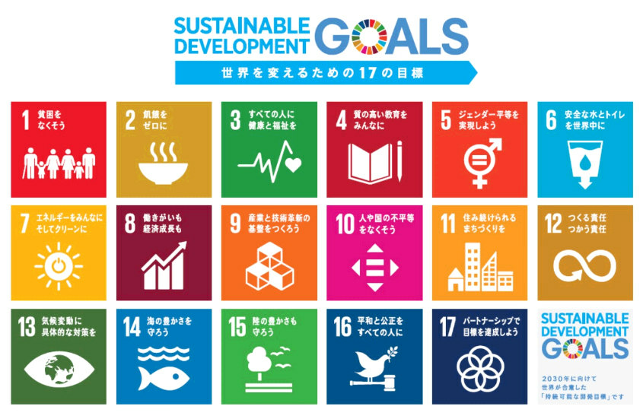 ⑩人や国の不平等をなくそう ⑪住み続けられるまちづくりを ⑫つくる責任 つかう責任 ⑬気候変動に具体的な対策を ⑭海の豊かさを守ろう ⑮陸の豊かさも守ろう ⑯平和と公正をすべての人に ⑰パートナーシップで目標を達成しよう

✂キリトリ線
【応募票】作品ごとに応募票に必要事項をご記載下さい（プリントでの提出の場合は、応募票を切り抜き、作品の裏面に張り付けてご提出願います）。

（一般、中学生・高校生応募票）
名前 |  |  | 該当するSDGsの番号を上記から選択してください。 ※複数選択可 |  | 選択したSDGsと作品に込めた思いについて記載してください。(150文字程度)
作品タイトル
撮影場所または 西区にちなんだ部分
撮影月 | 昭和/平成/令和 年 月 |  |  |  |  |  | 0 | 文字
✂キリトリ線
（一般、中学生・高校生応募票）
名前 |  |  | 該当するSDGsの番号を上記から選択してください。 ※複数選択可 |  | 選択したSDGsと作品に込めた思いについて記載してください。(150文字程度)
作品タイトル
撮影場所または 西区にちなんだ部分
撮影月 | 昭和/平成/令和 年 月 |  |  |  |  |  | 0 | 文字
✂キリトリ線
（一般、中学生・高校生応募票）
名前 |  |  | 該当するSDGsの番号を上記から選択してください。 ※複数選択可 |  | 選択したSDGsと作品に込めた思いについて記載してください。(150文字程度)
作品タイトル
撮影場所または 西区にちなんだ部分
撮影月 | 昭和/平成/令和 年 月 |  |  |  |  |  | 0 | 文字

